数字证书
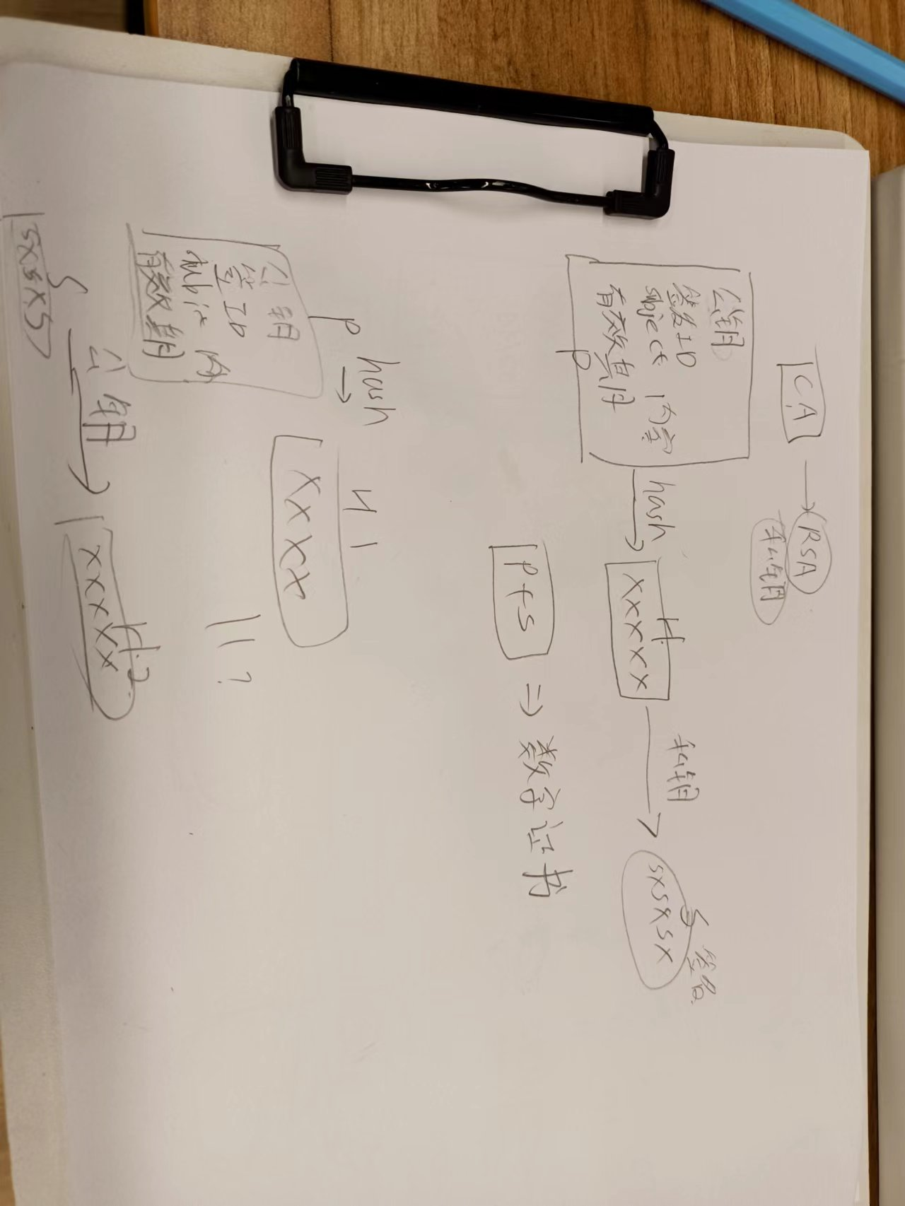
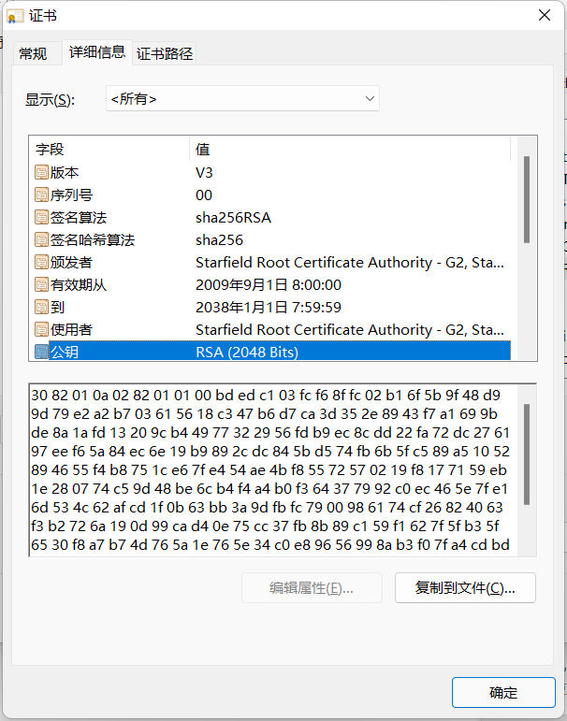
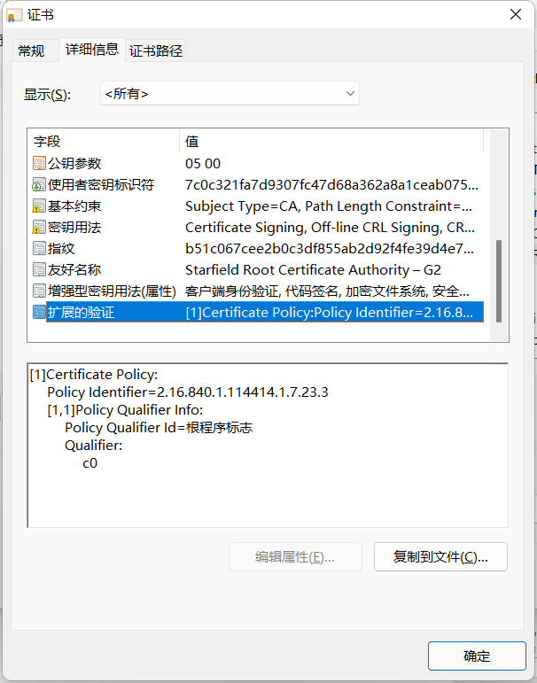
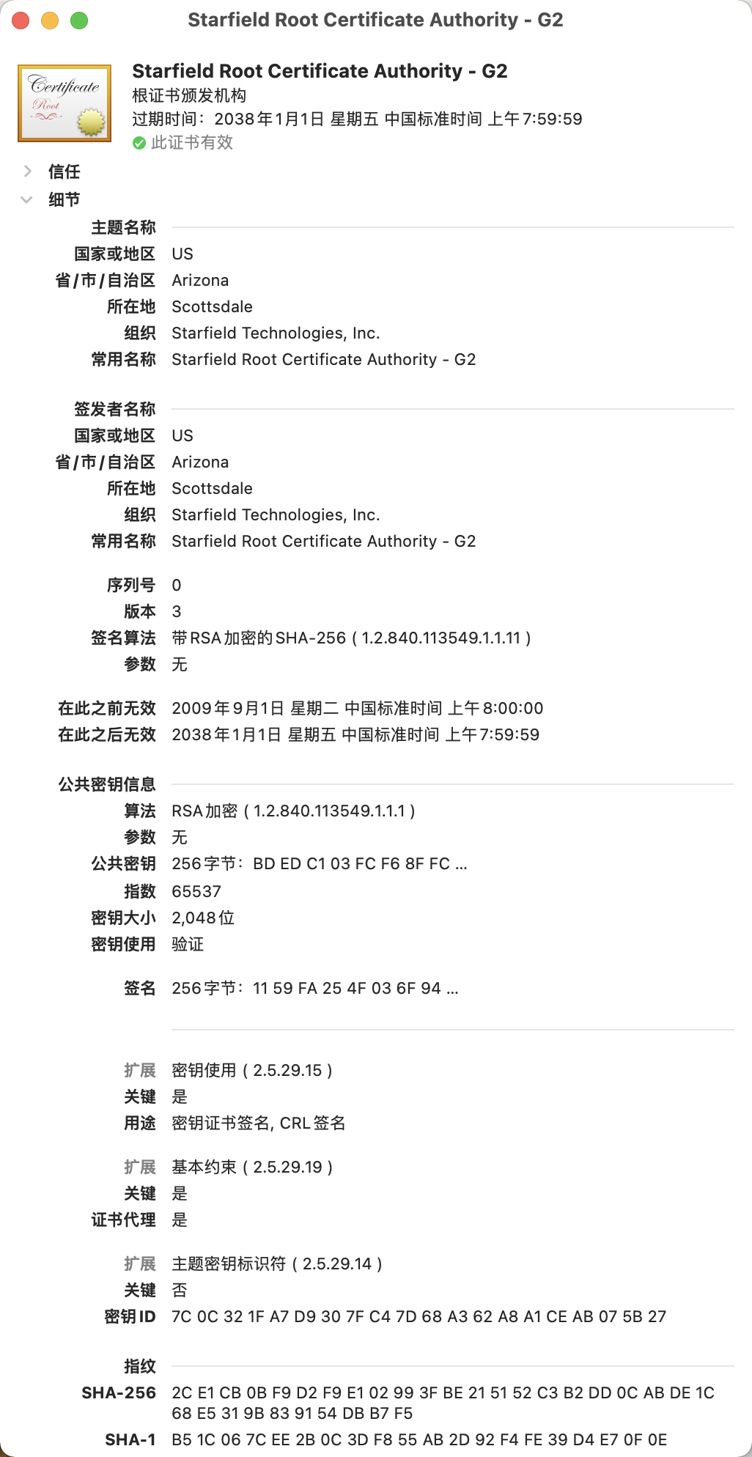

公钥
私钥
CA(Certificate Authority)

数字证书

证书内容
证书内容

公钥
签名算法
有效期
... ...
公钥
签名算法
有效期
... ...
发放数字证书

证书签名
证书签名
私钥
+
SXSXSXSXSX
hash 算法
XXXXXXXXXXXX
SXSXSXSXSX

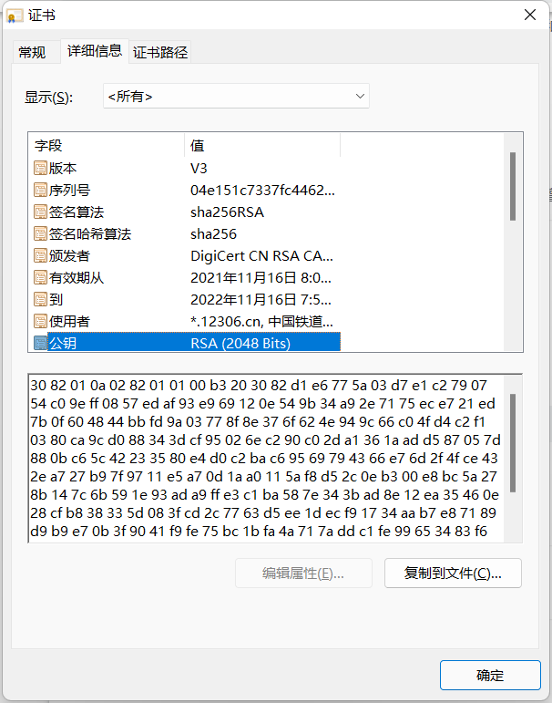
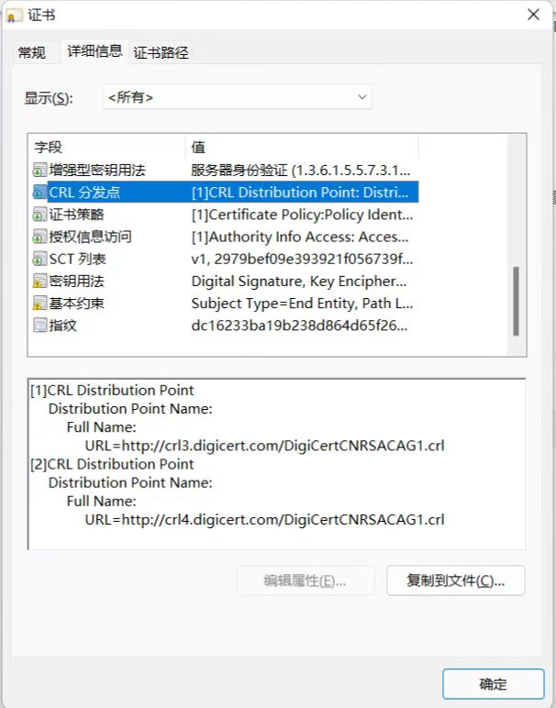

验证数据证书的合法性

证书内容

公钥
签名算法
有效期
... ...

证书签名
?
公钥
hash 算法
XXXXXXXXXXXX
XXXXXXXXXXXX
SXSXSXSXSX

